상품제안서
ALIO 고속거치무선충전+펜꽂이 바운스멀티Qi 블루투스스피커 | 상품코드: F24296

 |  |  |  |  |  |  | 02-412-0044 | www.easy1.co.kr
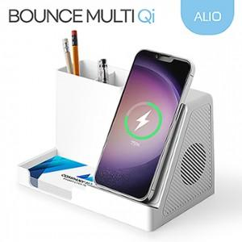

【상세/제작정보】 | 펜꽂이형 고속무선충전 거치대 블루투스스피커

【인쇄/포장옵션】 | 풀칼라 / 포장지포장

【공급단가】 | 수량 | 50~ | 100~ | 500~ | 1,000~ | 2,000~
*VAT별도 | 단가 | 19,300원 | 18,950원 | 17,300원 | 16,800원 | 16,650원

【상품 URL】 | https://dev.easy1.co.kr:443/src/goods_detail.php?gdno=24296

